Pokec
ver. 29.11.2022

 | Hľadanie riešenia
 | Nájdite všetky riešenia sin(2x) = x -3 na intervale <0, 4>.

 | Prvý krok.
 | Všetky členy dáme na jednu stranu.
 | Na druhej strane môže ostať konštanta (v tomto prípade -3).
 | Ale je dobré, keď je to 0 - budeme robiť graf a lepšie sa hľadá priesečník grafu s osou x (t. j. y = 0) než s nejakou inou priamkou (napr. y = -3, ak by sme na druhej strane nechali -3).
 | sin(2x) – x + 3= 0

 | Druhý krok
 | Vytvoríme graf funkcie y = sin(2x) – x + 3. Tam kde graf pretne os x (y=0), tam je riešenie rovnice sin(2x) – x + 3 = 0. Graf je XY, nie čiarový.
 | Vidíme, že približné riešenia, sú tri (viď graf na hárku "Riešenie rovníc").
 | Pri pohľade do tabuľky vidíme riešenia presnejšie. Prvé je medzi 2,1 a 2,15 (pretože tam hodnota funkcie mení znamienko). Druhé je medzi 3,25 a 3,3. Tretie medzi 3,95 a 4,00.
 | Označíme kandidátov na riešenie, t. j. z dvojice to, pre ktoré je hodnota funkcie bližšie k 0 (v tabuľke sú označení žltou farbou).
 | Poznámka: Graf funkcie nemusí v riešení pretínať os x (a funkcia meniť znamienko). Napríklad x2 = 0.
 | Poznámka: Hodnoty x musia byť dostatočné jemné (t. j. menší krok = lepšie), pretože môžete prísť o riešenia.
 | V príklade je použitý krok 0,05. To je 1/80 intervalu <0, 4>. Krok väčší ako 1/50 intervalu nepoužívajte.

 | Tretí krok
 | V karte "Údaje", v "Analýze hypotéz" klikneme na "Hľadanie riešenia". A nastavíme požadované hodnoty.
 | Nastaviť bunku = funkcia, ľavá strana rovnice
 | Cieľová hodnota = pravá strana rovnice, v našom prípade 0.
 | Menená bunka = x, kandidát na riešenie.
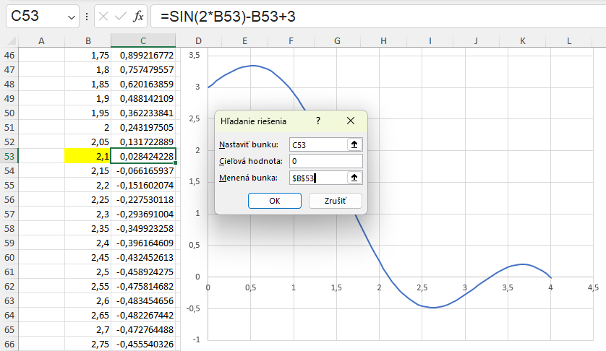

 | Po stlačení OK, Excel numericky hľadá riešenie. V tomto prípade vypočítal, že x = 2,11462428016869. Výsledok je približný, hodnota funkcie v nájdenom bode nie je 0 ale -0,000164650877394035.

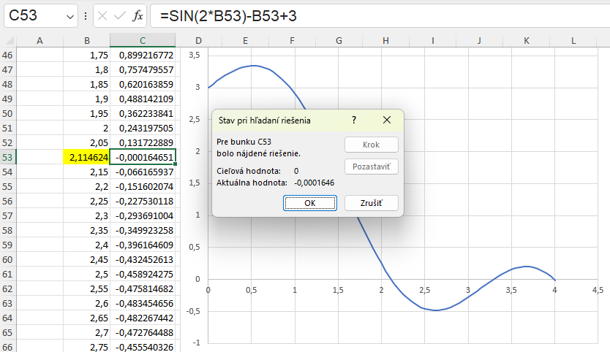

 | Poznámka: Presnejší výsledok je možné dosiahnuť zmenou nastavení v Súbor/Možnosti/Vzorce
 | zvýšením Maximálneho počtu iterácií (napr. na 10 000) a zmenšením maximálnej zmeny (0,000001).
 | a opakovaním kroku 3.
 | Poznámka: Povoliť iteračný výpočet s hľadaním riešenia nesúvisí.

 | Tretí krok opakujeme toľkokrát, koľko je kandidátov na riešenie.

 | Pri teste budem očakávať tabuľku, z nej graf. V tabuľke označených kandidátov na riešenie a vypočítané hodnoty.

 | Skúste nájsť všetky riešenia
 | cos(x)=x2 na intervale <-1, 1>, x2 sa v Exceli zapisuje x^2
 | 3x13 - 3x2 + 0,25 = 0 na intervale <-1, 2>

 | V úlohách na opakovanie sú ďalšie príklady na hľadanie riešenia.

Riešenie rovníc
 | Označení sú traja kandidáti.
 | Prvé riešenie je hotové, dorobte zvyšné dve.
 | Zmeňte presnosť výpočtu a opakujte výpočet a porovnajte ako sa zmenila presnosť.

x | sin(2x)-x+3
0 | 3
0.05 | 3.0498334166
0.1 | 3.0986693308
0.15 | 3.1455202067
0.2 | 3.1894183423
0.25 | 3.2294255386
0.3 | 3.2646424734
0.35 | 3.2942176872
0.4 | 3.3173560909
0.45 | 3.3333269096
0.5 | 3.3414709848
0.55 | 3.3412073601
0.6 | 3.332039086
0.65 | 3.3135581854
0.7 | 3.28544973
0.75 | 3.2474949866
0.8 | 3.199573603
0.85 | 3.1416648105
0.9 | 3.0738476309
0.95 | 2.9963000877
1 | 2.9092974268
1.05 | 2.8132093666
1.1 | 2.7084964038
1.15 | 2.5957052122
1.2 | 2.4754631806
1.25 | 2.3484721441
1.3 | 2.2155013718
1.35 | 2.0773798802
1.4 | 1.9349881502
1.45 | 1.7892493292
1.5 | 1.6411200081
1.55 | 1.4915806624
1.6 | 1.3416258566
1.65 | 1.1922543059
1.7 | 1.044458898
1.75 | 0.89921677231
1.8 | 0.75747955671
1.85 | 0.62016385909
1.9 | 0.48814210906
1.95 | 0.36223384082
2 | 0.24319750469
2.05 | 0.13172288894
2.1146242802 | -0.00016465087739
2.15 | -0.066165936749
2.2 | -0.15160207389
2.25 | -0.22753011767
2.3 | -0.29369100363
2.35 | -0.34992325756
2.4 | -0.39616460884
2.45 | -0.43245261262
2.5 | -0.45892427466
2.55 | -0.47581468233
2.6 | -0.48345465572
2.65 | -0.48226744222
2.7 | -0.47276448756
2.75 | -0.45554032557
2.8 | -0.43126663787
2.85 | -0.4006855426
2.9 | -0.36460217941
2.95 | -0.32387666483
3 | -0.2794154982
3.05 | -0.23216250427
3.1 | -0.18308940282
3.15 | -0.13318609952
3.2 | -0.08345079515
3.25 | -0.034880011912
3.3 | 0.011541363513
3.35 | 0.054849920617
3.4 | 0.094113351139
3.45 | 0.12843976439
3.5 | 0.15698659872
3.55 | 0.17896904013
3.6 | 0.19366786385
3.65 | 0.20043662063
3.7 | 0.19870809581
3.75 | 0.18799997677
3.8 | 0.16791967203
3.85 | 0.13816823388
3.9 | 0.098543345375
3.95 | 0.04894134184
4 | -0.010641753377

